Abril-Junio 2023
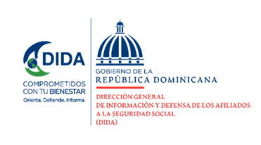

Datos Estadísticos
Dirección de Planificación y Desarrollo
Abril-Junio 2023

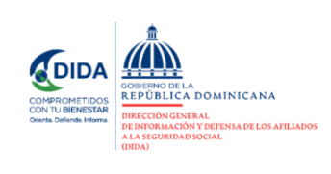

Asistencias Brindadas:

Distribución de Asistencias Brindadas por Tipos de Seguros
Abril-Junio 2023
Tipos de Seguros | Cantidad | %
Informaciones Generales del SDSS | 131,327 | 38.93%
Seguro Familiar de Salud (SFS) | 119,951 | 35.56%
Seguro de Vejez, Discapacidad y Sobrevivencia (SVDS) | 84,275 | 24.98%
Seguro de Riesgos Laborales (SRL) | 1,779 | 0.53%
Total General | 337,332 | 100%
Fuente: Base de datos DIDA

Distribución de Asistencias Brindadas por Oficinas
Abril-Junio 2023
Oficinas | Cantidad
Distrito Nacional (DIDA Central) | 93,995
Santiago | 50,866
San Pedro de Macorís | 35,453
La Romana | 31,073
Cap. Megacentro | 18,908
La Vega | 15,742
San Francisco de Macorís | 13,716
Barahona | 12,568
Punto GOB Sambil | 9,683
Higüey | 9,505
Mao | 8,251
Azua | 7,739
Puerto Plata | 7,187
San Juan de la Maguana | 5,665
Bávaro | 4,339
Samaná | 3,364
Bahoruco | 3,015
Punto GOB Expreso Occidental Mall | 2,401
San Cristóbal | 2,210
Punto Expreso Las Américas | 1,652
Total General | 337,332
Fuente: Base de datos DIDA
 |  | 1

Servicio de Defensoría Legal y Atención a Quejas y Reclamaciones:

Quejas, Reclamaciones y Denuncias Atendidas por Tipos de Seguros
Abril-Junio 2023
Tipos de Seguros | Cantidad | %
Informaciones Generales del SDSS | 2,922 | 34.32%
Seguro de Vejez, Discapacidad y Sobrevivencia (SVDS) | 3,537 | 41.54%
Seguro Familiar de Salud (SFS) | 2,043 | 24.00%
Seguro de Riesgos Laborales (SRL) | 12 | 0.14%
Total General | 8,514 | 100%
Fuente: Base de datos DIDA

Quejas, Reclamaciones y Denuncias Atendidas por Oficinas
Abril-Junio 2023
Oficinas | Cantidad
Distrito Nacional (DIDA Central) | 1,784
Santiago | 1372
San P. de Macorís | 1176
San F. de Macorís | 731
La Romana | 670
La Vega | 494
Azua | 427
CAP Megacentro | 403
Barahona | 301
Higüey | 211
Punto GOB Sambil | 186
Puerto Plata | 156
Mao | 145
San Cristóbal | 144
Samaná | 87
Punto GOB Expreso Occidental Mall | 70
Bávaro | 62
San J. de la Maguana | 58
Punto Expreso Las Américas | 30
Bahoruco | 7
Total General | 8,514
Fuente: Base de datos DIDA
 |  | 2
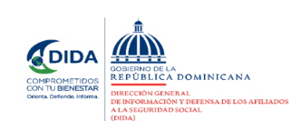

Actividades de Promoción Realizadas Sobre el SDSS:

Actividades de Promoción
Abril-Junio 2023
Actividades Realizadas | Cantidad

Charlas Realizadas Sobre el Sistema Dominicano de Seguridad Social | 59
Encuentros y Reuniones de Promoción con Encargados de Recursos Humanos de Empresas Públicas y Privadas | 33
Conversatorios de Orientación Dirigidos a grupos Organizados y Estudios del SDSS | 4
Talleres Impartidos | 5
Operativos de Orientación y Defensoría en Centros de Salud y Centros de Trabajos | 15
Total General | 116
Fuente: Base de datos DIDA

Consultas Legales Brindadas a Afiliados y Empresas | 50
Certificaciones de Aportes Tramitadas a la TSS y Entregadas a los Afiliados. | 2,208
Certificaciones de Aportes Entregadas a los Afiliados Según Convenio con España | 21
Cartas de No Cobertura entregadas a los Afiliados | 1,246
Históricos de Descuentos Solicitados a la TSS y Entregados a los Afiliados. | 16,204
Total General | 19,729
Fuente: Base de datos DIDA
 | Xiomara de Coo.
 | Directora de Planificación y Desarrollo

 |  | 3

